使い方
お中元・お歳暮 管理表 の使い方

「お中元・お歳暮管理表」は、2011年～2015年までのお中元、お歳暮の贈り物を管理できるExcelファイルです。
①
まず、予算を決め、「★予算」欄に記入します。
②
次に贈り先の情報を入力します。
氏名、住所、電話番号、家族構成、嗜好、商品の詳細情報（商品名、金額等）、購入店舗などを記入します。
最大25名分までのお中元・お歳暮の贈り物が管理できます。
「詳細」の「分類」で2011年～2015年までの「お中元」「お歳暮」を選ぶことができ、入力した金額の合計は自動計算され、管理表上部の「購入した商品の合計金額」欄に表示されます。
また、設定した予算に対しても残額も「予算との差額」欄に表示されます。
「予算との差額」欄のマークは、
・予算額に対し＋1,000円以上の残高がある場合は緑
・予算額に対し＋1,000円未満の残高の場合はオレンジ
・残高がマイナスの場合は赤
で表示されます。
実際に購入された商品の
合計額が表示されます。

予算を決めたら予算欄に
金額を記入します。
予算との差額に応じてマークの色が変わります。
・差額＋1,000円以上は緑
・差額＋,000円未満はオレンジ
・差額がマイナスの場合は赤
で表示されます。

「詳細」の「分類」から、2011年～2015年の「お中元」「お歳暮」を選ぶことができ、対応する
贈り物情報や金額を入力できます。
入力した金額の合計は自動計算され、管理表上部の「購入した商品の合計金額」欄に表示されます。

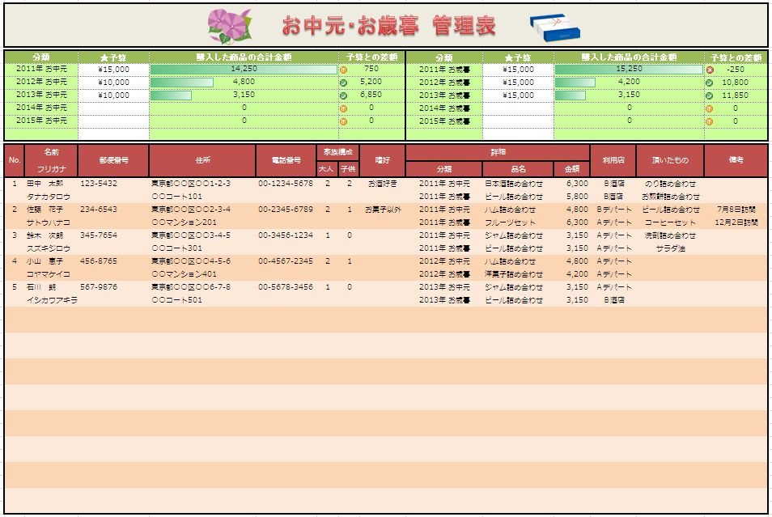

贈り先毎の情報を入力します。

管理表（白紙）
お中元・お歳暮 管理表

分類 |  | ★予算 | 購入した商品の合計金額 |  |  | 予算との差額 |  | 分類 | ★予算 | 購入した商品の合計金額 |  |  | 予算との差額
2011年 お中元 |  |  | 0 |  |  | 0 |  | 2011年 お歳暮 |  | 0 |  |  | 0
2012年 お中元 |  |  | 0 |  |  | 0 |  | 2012年 お歳暮 |  | 0 |  |  | 0
2013年 お中元 |  |  | 0 |  |  | 0 |  | 2013年 お歳暮 |  | 0 |  |  | 0
2014年 お中元 |  |  | 0 |  |  | 0 |  | 2014年 お歳暮 |  | 0 |  |  | 0
2015年 お中元 |  |  | 0 |  |  | 0 |  | 2015年 お歳暮 |  | 0 |  |  | 0

No. | 名前 | 郵便番号 | 住所 | 電話番号 | 家族構成 |  | 嗜好 | 詳細 |  |  | 利用店 | 頂いたもの | 備考
 | フリガナ |  |  |  | 大人 | 子供 |  | 分類 | 品名 | 金額
1

2

3

4

5

6

7

8

9

10

11

12

13

14

15

16

17

18

19

20

21

22

23

24

25

